Лист1
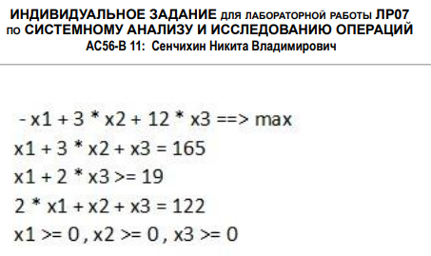
 | x1 | x2 | x3
x | 0 | 21.5 | 100.5
ЦФ | -1 | 3 | 12 |  | 1270.5

огр. 1 | 1 | 3 | 1 | 165 | = | 165
огр. 2 | 1 | 0 | 2 | 201 | >= | 19 |  | 182 | x4
огр. 3 | 2 | 1 | 1 | 122 | = | 122

Анализ на чувстсвительность
 | x1 | x2 | x3 | x4
c | -1 | 3 | 12 | 0
A | 1 | 3 | 1 | 0
 | 1 | 0 | 2 | -1
 | 2 | 1 | 1 | 0

 | x2 | x3 | x4
Aб | 3 | 1 | 0 |  |  |  | cб | 3 |  | xб | 21.5
 | 0 | 2 | -1 |  |  |  |  | 12 |  |  | 100.5
 | 1 | 1 | 0 |  |  |  |  | 0 |  |  | 182

 | огр. 1 | огр. 2 | огр. 3
Aб^(-1) | 0.5 | 0 | -0.5
 | -0.5 | 0 | 1.5
 | -1 | -1 | 3

Aб^(-1)^T | 0.5 | -0.5 | -1
 | 0 | 0 | -1
 | -0.5 | 1.5 | 3

y* | -4.5
 | 0
 | 16.5

Анализ на устойчивость

xб | 21.5 |  | огр. 1 | 0.5 |  | 43 |  | inf
 | 100.5 |  |  | -0.5 |  | inf |  | 201
 | 182 |  |  | -1 |  | inf |  | 182

 |  |  |  |  |  | доп ум | b1 | доп ув
 |  |  |  |  | min | 43 | 165 | 182
 |  |  |  |  | отр [ | 122 | ; | 347 | ]

xб | 21.5 |  | огр. 2 | 0 |  | inf |  | inf
 | 100.5 |  |  | 0 |  | inf |  | inf
 | 182 |  |  | -1 |  | inf |  | 182

 |  |  |  |  |  | доп ум | b2 | доп ув
 |  |  |  |  | min | inf | 19 | 182
 |  |  |  |  | отр [ | inf | ; | 201 | ]

xб | 21.5 |  | огр. 3 | -0.5 |  | inf |  | 43
 | 100.5 |  |  | 1.5 |  | 67 |  | inf
 | 182 |  |  | 3 |  | 60.666666667 |  | inf

 |  |  |  |  |  | доп ум | b3 | доп ув
 |  |  |  |  | min | 60.666666667 | 122 | 43
 |  |  |  |  | отр [ | 61.333333333 | ; | 165 | ]

